Sheet1
相差2gt的红石信号输入
时间/gt | 事件 | 事件说明 | 添加的计划刻
0 | IN1 | IN1输入 | TRIN1-2gt(-1)
1
2 | IN2 | IN2输入 | TRIN2-2gt(-1)
 | NTE-TRIN1 | 中继器IN1亮 | TO1-2gt(0)-PP | TRIN1-2gt(-2)-S
3
4 | NTE-TRIN1 | 中继器IN1灭 此时侦测器1仍然灭，可以添加计划刻 | TO1-2gt(0)-PP
 | NTE-TRIN2 | 中继器IN2亮 | TO4-2gt(0)-PP | TRIN2-2gt(-2)-S
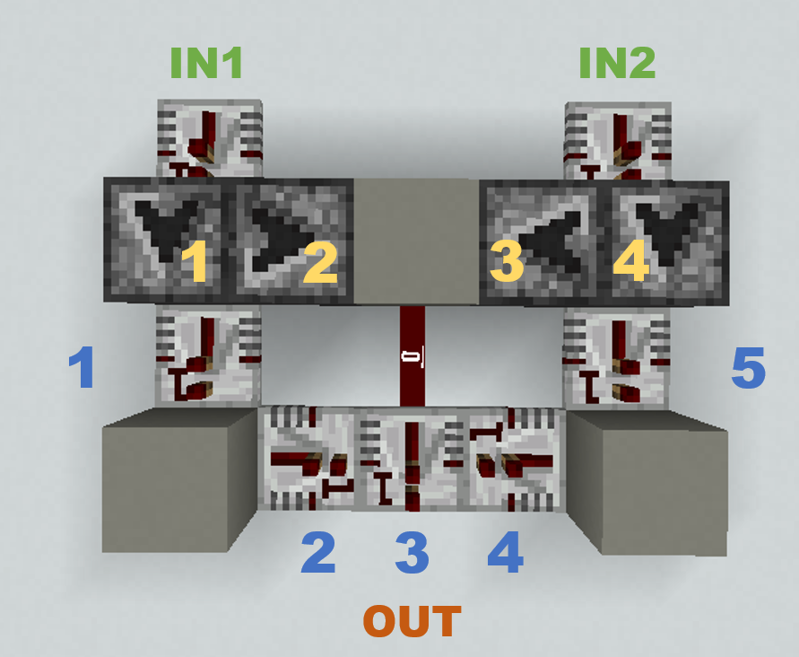
 | NTE-TO1 | 侦测器1亮 | TO2-2gt(0)-PP | ×TO1-2gt(0)-S | TR1-2gt(-1)-NC
5
6 | NTE-TRIN2 | 中继器IN2灭 | TO4-2gt(0)-PP
 | NTE-TR1 | 中继器1亮 | TR2-2gt(-3)-NC
 | NTE-TO1 | 侦测器1灭 | TO2-2gt(0)-PP | TR1-2gt(-2)-NC
 | NTE-TO4 | 侦测器4亮 | TO3-2gt(0)-PP | ×TO4-2gt(0)-S | TR5-2gt(-1)-NC
 | NTE-TO2 | 侦测器2亮 红石粉亮（产生更新） | ×TO2-2gt(0)-S | TR3-2gt(-1)-NC
7
8 | NTE-TR2 | 中继器2亮 中继器3被锁定 | ×TR3-2gt-NC
 | NTE-TR1 | 中继器1灭 | TR2-2gt(-3)-NC
 | NTE-TR5 | 中继器5亮 | TR4-2gt(-3)-NC
 | NTE-TR3 | 被锁定，PASS
 | NTE-TO4 | 侦测器4灭 | TO3-2gt(0)-PP | TR5-2gt(-2)-NC
 | NTE-TO2 | 侦测器2灭 红石粉灭（产生更新） | ×TR3-2gt-NC
 | NTE-TO3 | 侦测器3亮 红石粉亮（产生更新） | ×TO3-2gt(0)-S | ×TR3-2gt-NC
9
10 | NTE-TR2 | 中继器2灭 中继器3被解锁 | ※TR3-2gt(-1)-NC
 | NTE-TR4 | 中继器4亮 中继器3被锁定 | ×TR3-2gt-NC
 | NTE-TR5 | 中继器5灭 | TR4-2gt(-3)-NC
 | NTE-TO3 | 侦测器3灭 红石粉灭（产生更新） | ×TR3-2gt-NC
11
12 | NTE-TR4 | 中继器4灭 中继器3被解锁 | ×TR3-2gt-NC
 | NTE-TR3 | 中继器3亮 OUT输出信号 | TR3-2gt(-2)-NC
13
14 | NTE-TR3 | 中继器3灭

注： | 红石粉更新会使得被更新的器件产生冗余的计划刻，为了简化表格，这里会去除这些冗余计划刻
 | 计划刻格式： | 红石元件-计划刻延时(优先级)-计划刻来源 例如：TO1红石元件（侦测器）-2gt计划刻延时(0优先级)-PP计划刻来源 1. 红石元件： TRx（红石中继器x） TOx（侦测器x） 2. 计划刻来源： PP（PP更新） NC（NC更新） S（自更新） 3. ×TR3-2gt-NC中“×”表示此处的NC更新未能添加计划刻 “×”表示会添加计划刻但计划刻不会被执行 4. 优先级数字越小，优先级越高
 | 事件： | 微时刻-在该微时刻执行的红石元件 例如：NTE-TR1 NTE表示执行计划刻的微时刻
 | 元件的更新：
 |  | 1. 计划刻一般是在更新（如PP、NC、S等）时添加，元件接收到更新不一定会添加计划刻 2. 计划刻的添加可以在微时序中的任意时刻（如NU、NTE等），这取决于更新在什么时刻 3. 计划刻是在每个游戏刻的NTE部分执行
 |  | 侦测器的更新： 1. 只有位于侦测器面前的元件产生的PP更新和自更新，侦测器才会添加计划刻 PP更新：侦测器接收到PP更新时，如果是侦测器面前的方块发出的PP更新并且此时侦测器的没有输出，则该侦测器会添加一个2gt的计划刻 自更新：在侦测器执行计划刻时，如果侦测器有输出，那么给自己添加一个2gt计划刻 2. 侦测器计划刻执行顺序是首先改变自身状态，然后发出PP更新，接着是自更新，最后发出NC更新 3. 侦测器的计划刻优先级为 0
 |  | 中继器的更新： 1. 中继器的计划刻来源有两种，分别是NC更新和自更新（S） NC更新：中继器接收到NC更新时，如果中继器的输入和自身状态不同并且此时该中继器并没有在计划刻的倒计时中，那么中继器会给添加一个计划刻，优先级如5所示。值得注意的是，中继器添加完计划刻之后并不会立刻开始倒计时，应该是在这个游戏刻中，所有NC更新结束后开始倒计时 自更新：在中继器执行计划刻时，如果中继器有输出，但输入为0，那么给自己添加一个2gt计划刻 2. 中继器的亮灭在添加计划刻的时候就已经确定，它将在NTE部分执行计划刻 3. 当中继器被锁定后，锁定状态的的中继器无法执行计划刻（即使已经有计划刻），也不会再添加计划刻，但是锁定之前添加的计划刻在锁定状态并不会消失 4. 被锁定的中继器是在锁定该中继器的元件改变自身状态后立刻能够更新该中继器的被锁定状态。 5.中继器的计划刻执行顺序是首先改变自身状态，然后发出NC更新，接着发出PP更新，最后是自更新 6. 中继器的优先级： 指向中继器和比较器非输出端的中继器拥有最高优先级 -3 正常有输出的中继器的优先级为 -2 正常没有输出的中继器优先级为 -1
 | 执行计划刻： | 计划刻的执行顺序： 1. 同一游戏刻，优先级高（数字小）的先执行 2. 相同优先级，先添加计划刻的先执行

Sheet1 (2)
相差2gt的红石信号输入(中继器1和5替换为侦测器)
时间/gt | 事件 | 事件说明 | 添加的计划刻
0 | IN1 | 左侧音符盒输入（PP更新） | TO1-2gt(0)-PP
1
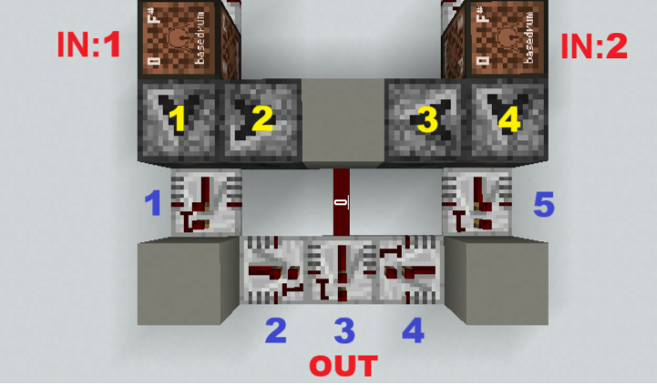
2 | IN2 | 右侧音符盒输入（PP更新） | TO4-2gt(0)-PP
 | NTE-TO1 | 侦测器1亮 | TOR1-2gt(0)-PP | TO2-2gt(0)-PP | TO1-2gt(0)-S
3
4 | NTE-TOR1 | 中继器1亮 | TR2-2gt(-3)-NC | TOR1-2gt(0)-S
 | NTE-TO4 | 侦测器4亮 | TOR5-2gt(-1)-PP | TO3-2gt(0)-PP | TO4-2gt(0)-S
 | NTE-TO2 | 侦测器2亮 红石粉亮（产生更新） | TR3-2gt(-1)-NC | TO2-2gt(0)-S
 | NTE-TO1 | 侦测器1灭 |  | ×TO2-2gt-PP
5
6 | NTE-TR2 | 中继器2亮 中继器3被锁定 | ×TR3-2gt-NC
 | NTE-TR3 | 被锁定，PASS
 | NTE-TOR1 | 侦测器R1灭 | TR2-2gt(-3)-NC
 | NTE-TOR5 | 侦测器R5亮 | TR4-2gt(-3)-NC | TR5-2gt(0)-S
 | NTE-TO3 | 侦测器3亮 红石粉仍然亮（无更新） | TO3-2gt(0)-S
 | NTE-TO4 | 侦测器4灭 |  | ×TO3-2gt-PP
 | NTE-TO2 | 侦测器2灭 红石粉仍然亮（无更新）
7
8 | NTE-TR2 | 中继器2灭 中继器3此时仍被锁定，无法添加计划刻 中继器3被解锁 | ×TR3-2gt-NC
 | NTE-TR4 | 中继器4亮 中继器3此时并未锁定，添加计划刻 中继器3被锁定 | ※TR3-2gt(-1)-NC
 | NTE-TOR5 | 侦测器R5灭 | TR4-2gt(-3)-NC
 | NTE-TO3 | 侦测器3灭 红石粉灭（产生更新） | ×TR3-2gt-NC
9
10 | NTE-TR4 | 中继器4灭 中继器3被解锁 | ×TR3-2gt-NC
 | NTE-TR3 | 中继器3亮 OUT输出信号 | TR3-2gt(-2)-NC
11
12 | NTE-TR3 | 中继器3灭

注： | 计划刻格式： | 红石元件-计划刻延时(优先级)-计划刻来源 例如：TO1红石元件（侦测器）-2gt计划刻延时(0优先级)-PP计划刻来源 1. 红石元件： TRx（红石中继器x） TOx（侦测器x） 2. 计划刻来源： PP（PP更新） NC（NC更新） S（自更新） 3. ×TR3-2gt-NC中“×”表示此处的NC更新未能添加计划刻 4. 优先级数字越小，优先级越高
 | 事件： | 微时刻-在该微时刻执行的红石元件 例如：NTE-TR1 NTE表示执行计划刻的微时刻
 | 元件的更新： | 通常情况红石元件的工作顺序是，首先改变自身状态，然后发出NC更新，最后向周围发出PP更新，最后是自更新
 |  | 1. 计划刻一般是在更新（如PP、NC、S等）时添加，元件接收到更新不一定会添加计划刻 2. 计划刻的添加可以在微时序中的任意时刻（如NU、NTE等），这取决于更新在什么时刻 3. 计划刻是在每个游戏刻的NTE部分执行
 |  | 侦测器的更新： 1. 只有位于侦测器面前的元件产生的PP更新和自更新，侦测器才会添加计划刻 2. 侦测器的计划刻优先级为 0
 |  | 中继器的更新： 1. 中继器的计划刻来源有两种，分别是NC更新和自更新（S） 2. 中继器的亮灭在添加计划刻的时候就已经确定，它将在NTE部分执行计划刻 3. 当中继器被锁定后，锁定状态的的中继器无法执行计划刻（即使已经有计划刻），也不会再添加计划刻，但是锁定之前添加的计划刻在锁定状态并不会消失 4. 在同一个游戏刻内，NC更新优先于中继器的锁定状态的改变 5. 中继器的优先级： 指向中继器和比较器非输出端的中继器拥有最高优先级 -3 正常有输出的中继器的优先级为 -2 正常没有输出的中继器优先级为 -1

